Einkaufsliste
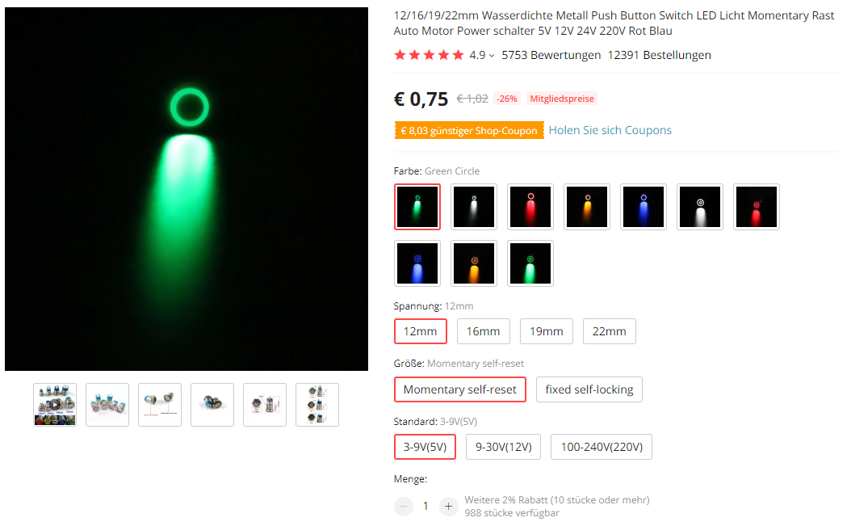
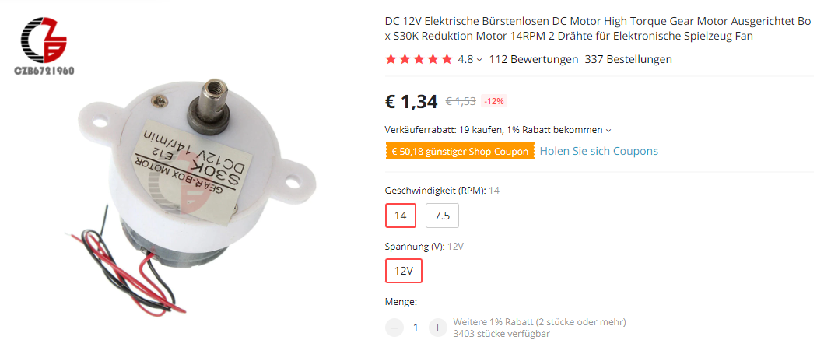
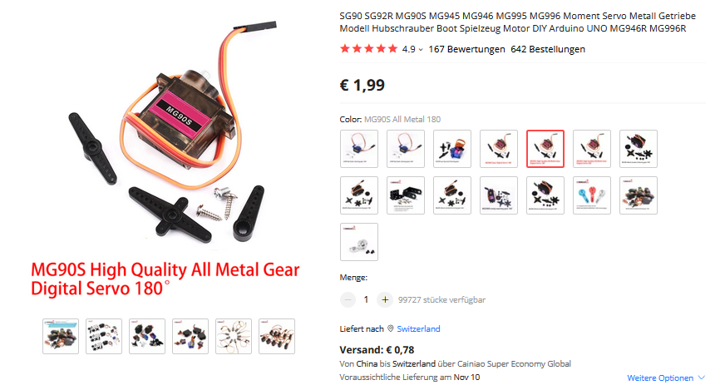
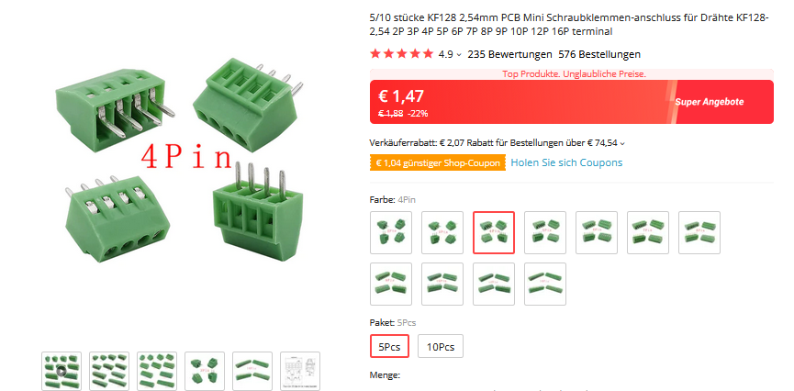
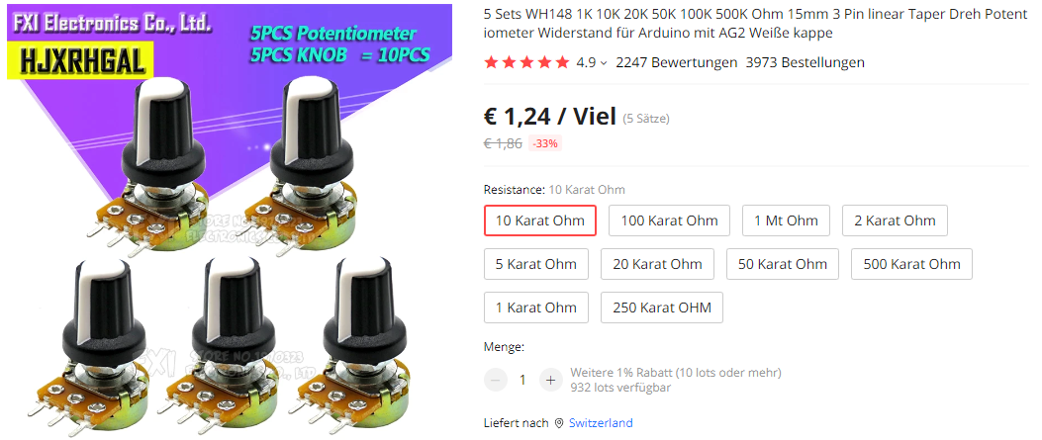
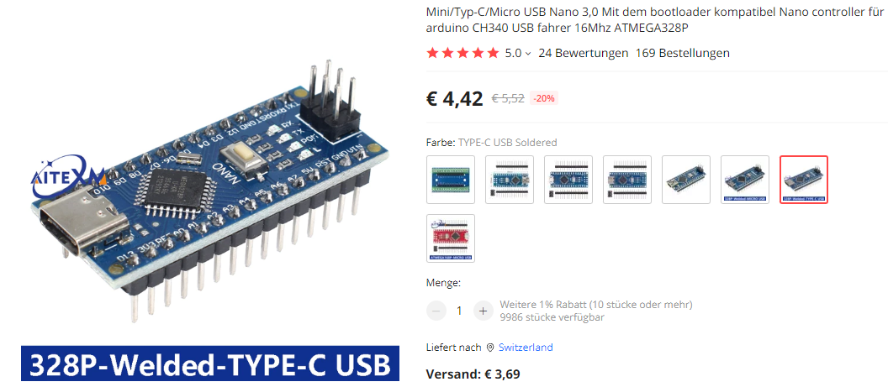
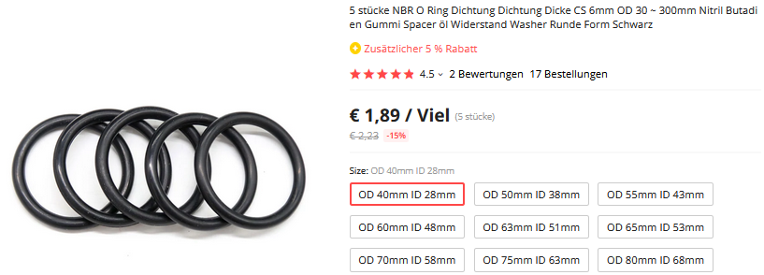
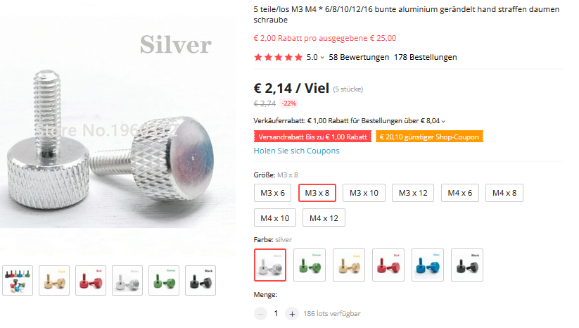
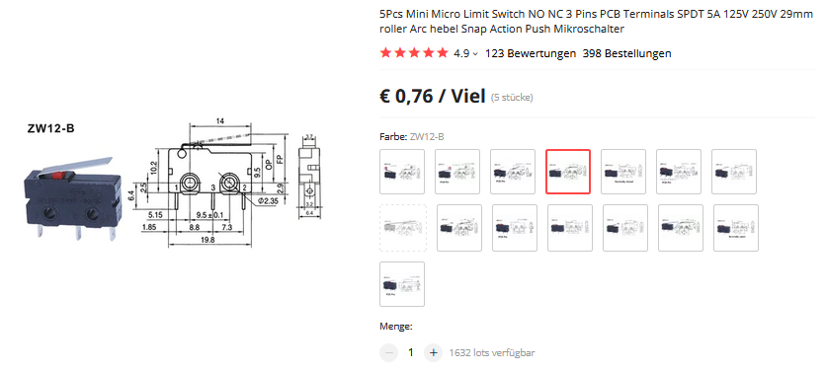
Einkaufsliste

Material | Anzahl | Einzelpreis | Total | Lieferant | Link | Hinweis
Servo MG90s, 180° (digital) | 1 | € 1.99 | € 1.99 | AliExpress | https://de.aliexpress.com/item/1005003620828597.html?spm=a2g0o.productlist.0.0.355f5c951xEwlE&algo_pvid=7c8eaee2-0069-4c12-a16b-0108cc3de5d7&algo_exp_id=7c8eaee2-0069-4c12-a16b-0108cc3de5d7-2&pdp_ext_f=%7B%22sku_id%22%3A%2212000026541044170%22%7D&pdp_npi=2%40dis%21EUR%211.58%211.58%21%21%21%21%21%402101e9cf16625516778231219ef8a7%2112000026541044170%21sea&curPageLogUid=8dz3BZQSF9wu | Bestelldetails siehe Bild.
DC Motor 380, 12V/8'000 RPM, 24V/16'000 RMP | 2 | € 0.61 | € 1.22 | AliExpress | https://de.aliexpress.com/item/32664338955.html?spm=a2g0o.order_detail.0.0.8edf63685DgYfy&gatewayAdapt=glo2deu
DC Motor S30K, 12V/14 RPM | 1 | € 1.34 | € 1.34 | AliExpress | https://de.aliexpress.com/item/32819069437.html?spm=a2g0o.order_list.0.0.539d5c5f9Rb2xQ&gatewayAdapt=glo2deu | Bestelldetails siehe Bild
Potentiometer WH148, 10kOhm | 3 |  | € 1.14 | AliExpress | https://de.aliexpress.com/item/4000971762879.html?spm=a2g0o.order_detail.0.0.115b6368jtNbt6&gatewayAdapt=glo2deu | 5 Stück pro Los -> 1 bestellen
Mini Kippschalter, MTS-102 SPDT | 4 |  | € 0.96 | AliExpress | https://de.aliexpress.com/item/32424649963.html?spm=a2g0o.order_detail.0.0.78106368CT1tTB&gatewayAdapt=glo2deu | 5 Stück pro Los -> 1 bestellen
Taster mit LED, grün, ohne Symbol, 12mm, Momentary self-reset, 5V | 1 | € 0.75 | € 0.75 | AliExpress | https://de.aliexpress.com/item/4001291695467.html?spm=a2g0s.8937460.0.0.5e4c2e0elcBxMg&gatewayAdapt=glo2deu | Bestelldetails siehe Bild
NANO Expansion Prototyp Schild I/O R3 | 1 | € 1.06 | € 1.06 | AliExpress | https://de.aliexpress.com/item/32836369656.html?spm=a2g0o.order_detail.0.0.18f86368viE4WL&gatewayAdapt=glo2deu | Farbe egal. Die rote Version finde ich etwas übersichtlicher, da die Pins farbcodiert sind.
Terminal Block KF128-2.54, 4 Pins | 1 | € 1.47 | € 1.47 | AliExpress | https://de.aliexpress.com/item/1005001677869988.html?spm=a2g0o.productlist.0.0.502d4d94Co6Y5U&algo_pvid=8fe84868-de8e-4aa4-8214-4ec2dc99ac9c&algo_exp_id=8fe84868-de8e-4aa4-8214-4ec2dc99ac9c-3&pdp_ext_f=%7B%22sku_id%22%3A%2212000030016966539%22%7D&pdp_npi=2%40dis%21EUR%211.88%211.47%21%21%211.48%21%21%4021031a5516625526530178686e9d6c%2112000030016966539%21sea&curPageLogUid=VmXgUdBbKc7J | Es kann auch ein 6 Pin Terminal bestellt werden, um gleich die ganze Reihe der Steckplätze zu bestücken. 5 Stücke pro Los -> 1 bestellen
Arduino Nano 328p mit angelöteten Pins | 1 | € 4.42 | € 4.42 | AliExpress | https://de.aliexpress.com/item/1005003041312268.html?spm=a2g0o.productlist.0.0.39b777cah4kbav&ad_pvid=202207231457511969517035539440007786855_3&s=p | Empfohlen: Version 328p mit USB-C und bereits angelöteten Pins. Bestelldetails siehe Bild.
Motortreiber L298N, rot | 2 | € 0.89 | € 1.78 | AliExpress | https://de.aliexpress.com/item/32969673726.html?spm=a2g0o.order_list.0.0.539d5c5f9Rb2xQ&gatewayAdapt=glo2deu | Die Schublade hat nur Bohrlöcher passend für die rote Version!
Micro Limit Switch, ZW12-B | 1 | € 0.76 | € 0.76 | AliExpress | https://de.aliexpress.com/item/10000284039075.html?spm=a2g0s.8937460.0.0.70092e0eZxp7Pr&gatewayAdapt=glo2deu | 5 Stücke pro Los -> 1 bestellen
Step Up Converter MT3608 | 1 | € 1.94 | € 1.94 | AliExpress | https://de.aliexpress.com/item/4001066566291.html?spm=a2g0o.order_detail.0.0.73d96368hYDXec&gatewayAdapt=glo2deu | USB nicht notwendig.
Batteriehalter, 6xAA | 1 | € 0.22 | € 0.22 | AliExpress | https://de.aliexpress.com/item/1005002013461693.html?spm=a2g0o.order_detail.0.0.5c9c63688KcfJo&gatewayAdapt=glo2deu
Dichtungsring (NBR O-Ring) OD 40mm, ID 28mm, 6mm, black | 2 |  | € 1.89 | AliExpress | https://de.aliexpress.com/item/1005003980326092.html?spm=a2g0o.order_detail.0.0.6cb06368DCw5xD&gatewayAdapt=glo2deu | 5 Stücke pro Los -> 1 bestellen
Kabel DuPont, beidseitig female/Buchsen, 30cm |  |  | € 1.44 | AliExpress | https://de.aliexpress.com/item/32639799546.html?spm=a2g0o.store_pc_allProduct.8148356.17.78ec17152KGUCc&pdp_npi=2%40dis%21EUR%21%E2%82%AC%201%2C49%21%E2%82%AC%201%2C41%21%21%21%21%21%40210318d116604062650554692e82b2%2159532341113%21sh
Kabel DuPont, beidseitig female/Buchsen, 10cm |  |  | € 0.93 | AliExpress | https://de.aliexpress.com/item/32422441283.html?spm=a2g0o.store_pc_allProduct.8148356.24.7fe11715DMe2H4&pdp_npi=2%40dis%21EUR%21%E2%82%AC%200%2C97%21%E2%82%AC%200%2C92%21%21%21%21%21%402101d91e16604068885772429ecd29%2157911749073%21sh | Im Verbindungsplan stehen die Kabellängen. Da einige Kabel einseitig verlötet werden, muss bei einigen Verbindungen das andere Steckerende abgetrennt werden. Die Potentiometer könnten statt mit einem einadrigen auch mit einem dreiadrigen DuPont-Kabel verbunden werden.
Rändelschraube M3x8 | 2 |  | € 2.14 | AliExpress | https://de.aliexpress.com/item/1005001434315050.html?spm=a2g0o.productlist.0.0.12b21ae31FuICn&algo_pvid=ad1795b4-b778-43a9-9ff1-23f8631846aa&algo_exp_id=ad1795b4-b778-43a9-9ff1-23f8631846aa-3&pdp_ext_f=%7B%22sku_id%22%3A%2212000016104733719%22%7D&pdp_npi=2%40dis%21EUR%213.36%212.63%21%21%21%21%21%402103399116607406656916255e8b05%2112000016104733719%21sea&curPageLogUid=SsNZ1RpAGzNE | 5 Stück pro Los -> 1 bestellen. Notfalls ginge es auch mit 2 "normalen" Zylinderkopfschrauben.
Schraube M3x8, Senkkopf | 15 |  | € - |  | https://de.aliexpress.com/item/32934186482.html?spm=a2g0o.order_detail.0.0.1cf96368OCJArM&gatewayAdapt=glo2deu
Schraube M3x8, Zylinderkopf | 25 |  | € - |  | https://de.aliexpress.com/item/32810872544.html?spm=a2g0o.order_detail.0.0.7ff56368rtwZcD&gatewayAdapt=glo2deu
Schraube M2 | 2 |  | € - |  |  | Schraubenlänge ca. 6 mm, oftmals werden die Schrauben mit dem Servo mitgeliefert.
Schraube M2.5 | 3 |  | € - |  |  | Schraubenlängen: 1x ca. 6 mm (oftmals wird die Schrauben mit dem Servo mitgeliefert) 2x ca. 12mm (kürzer geht auch)
Mutter M3, vierkant | 30 |  | € - |  | https://de.aliexpress.com/item/1005001612157787.html?spm=a2g0o.order_detail.0.0.7ff56368i3FIUU&gatewayAdapt=glo2deu
Gummibänder | 4 |  | € -
Litzen (rot, schwarz) |  |  | € -
Ping Pong Bälle |  |  | € -
Stück eines alten Fahrradschlauchs |  |  | € -
 |  |  | € 25.45 |  |  | 22

Viele der M3 Schrauben passen auch, wenn diese länger oder kürzer sind. Damit eine allfällige Schraubenbestellung aber einfacher geht, können alle M3 Schrauben in 8mm Länge bestellt werden. Die passen immer!

Druckbare Bauteile
Druckbare Bauteile
Generelle Druckanweisungen, anwendbar sofern nicht anders ausgewiesen:
- PLA Filament verwenden
- Layerhöhe 0.3mm / Düsendurchmesser 0.4mm (Standard-Düse)
- Ausrichtung der Bauteile: Siehe Screenshots in der Bauanleitung (Anhang 1)
- Keine Stützen notwendig
- Standardeinstellungen des Slicers führen in der Regel zu einem guten Ergebnis
Für alle Bauteile stehen die 3MF-Dateien zur Verfügung. Wenn du diese Dateien im PrusaSlicer öffnest, ist alles bereits für dich eingestellt. Du brauchst nur noch zu slicen und zu drucken.

STL-Datei | 3MF-Datei | Farbvorschlag | Hinweis | Gewicht (g)
AdapterMicroswitch.stl | AdapterMicroswitch.3mf | Schwarz |  | 4
AdapterScheibe.stl | AdapterScheibe.3mf | Gelb |  | 4
Basis.stl | Basis.3mf | Schwarz |  | 308
Biegung 25 Grad.stl | Biegung.3mf | Blau | Optionales Bauteil für flache Bälle. | 20
Biegung 40 Grad.stl | Biegung.3mf | Blau |  | 23
Biegung 55 Grad.stl | Biegung.3mf | Blau | Optionales Bauteil für hohe Bälle. | 26
Deko[X].stl | Deko.3mf | Gelb |  | 13
Ecke.stl | Ecke.3mf | Blau |  | 95
Korb.stl | Korb.3mf | Gelb | Mit Rand drucken für bessere Haftung. | 150
Lauf.stl | Lauf.3mf | Gelb |  | 48
Motorschalen[XX].stl, Motoreinsatz.stl | Motorbefestigung.3mf | Blau | Ausrichtung: Runde Öffnung der Motorbefestigung auf Druckbett liegend. Motoreinsatz 2x drucken. | 54
Rad[X].stl | Rad.3mf | Blau | Stützen unter den Bohrlöchern bei den Schraubköpfen von Rad1.stl empfohlen. Layerhöhe 0.15mm empfohlen. Oberfläche bügeln empfohlen. Alles zweimal drucken! | 9
Scheibe.stl | Scheibe.3mf | Gelb |  | 33
SchriftzugSeite.stl | Schriftzug.3mf | Gelb | Zweimal ausdrucken! | 9
SchriftzugVorne.stl | Schriftzug.3mf | Gelb |  | 4
SchubladeBlende.stl | SchubladeBlende.3mf | Schwarz | Ausrichtung: Unbedingt stehend drucken! Die Blende hat einen kaum sichtbaren Papiereinschub. Bei falscher Druckausrichtung lässt sich das Papier für die Labels später nicht dazwischenschieben. Drucken eines Randes (Brim) für bessere Haftung empfohlen. | 33
SchubladeBoden.stl | SchubladeBoden.3mf | Schwarz |  | 85
Schwenkarm.stl | Schwenkarm.3mf | Blau |  | 10
Servoarm.stl | Servoarm.3mf | Schwarz | Stützen unter dem Bohrloch empfohlen. | 1
Zufuehrung.stl | Zufuehrung.3mf | Blau |  | 54
Ergebnis |  |  |  | 983
Tipps:
- Je nach Filament treten die Drucknähte störend in Erscheinung. Ein schöneres Ergebnis kann immer erzielt werden, wenn die Drucknähte auf eine Kante ausgerichtet sind.
- Innenliegende, kaum sichtbare Bauteile (z.B. AdapterMicroswitch, AdapterScheibe, Servoarm, Schubladenboden) können auch mit Filamentresten beliebiger Farbe gedruckt werden, ohne das Design zu beinträchtigen.
- Basis.stl: Der Druck dieses Bauteils ist etwas anfällig für Warping. Sollten sich die Ecken am Druckboden unschön wölben, sollten entsprechende Massnahmen gegen Verzug angewandt werden. (Onkel Google hilft weiter: Stichwort "3D Druck Warping")
- Stützen unter Bohrlöchern (Servoarm.stl, Rad1.stl) können in der Regel ganz einfach entfernt werden, indem man diese von der anderen Seite durch das Bohrloch herausdrückt.
- Bauteile "Biegung xx Grad.stl": Die angegebene Anzahl Schrauben und Muttern basiert auf der Verwendung von nur einer dieser Bauteilvarianten. Ich empfehle, vorerst nur die Variante mit dem 40 Grad-Winkel zu drucken und zu nutzen. Wer die beiden anderen Winkel für die Schussabgabe später auch verwenden möchte, sollte bei der Materialbestellung zusätzliche Schrauben, Muttern und Rändelschrauben miteinrechnen.
- Beim Druck von Dekoelementen und Schriftzügen drucke ich vielfach nur eine (1) vertikale Konturhülle und lege die Objekte mit der später sichtbaren Aussenseite auf das glatte Druckbett.
- "Elefantenfüsse" können die Passgenauigkeit der Bauteile erschweren. Deshalb sollte eine entsprechende Elefantenfuss-Kompensation beim Druck angewendet werden. (Bei PLA genügt meistens 0.1mm.)
- Wer Filament sparen möchte, kann insbesondere bei den horizontalen, massiven, grossflächigen Schichten einsparen (z.B. bei der Scheibe oder beim Schubladenboden nur zwei massive Bodenschichten drucken.)

